信用交易
融资融券市场交易数据统计（20220715）

标的证券 | 融资融券余额（亿元） | 融资余额（亿元） | 融券余额（亿元） | 融资买入额（亿元） | 融资融券规模变化（亿元） | 融资余额增幅(‰) | 融券余额增幅(%)
统计数据 | 16,172.01 | 15,212.16 | 959.84 | 744.68 | -59.94 | -3.41 | -0.81
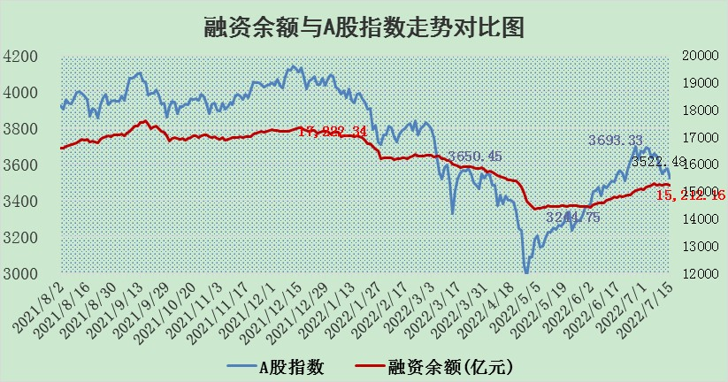

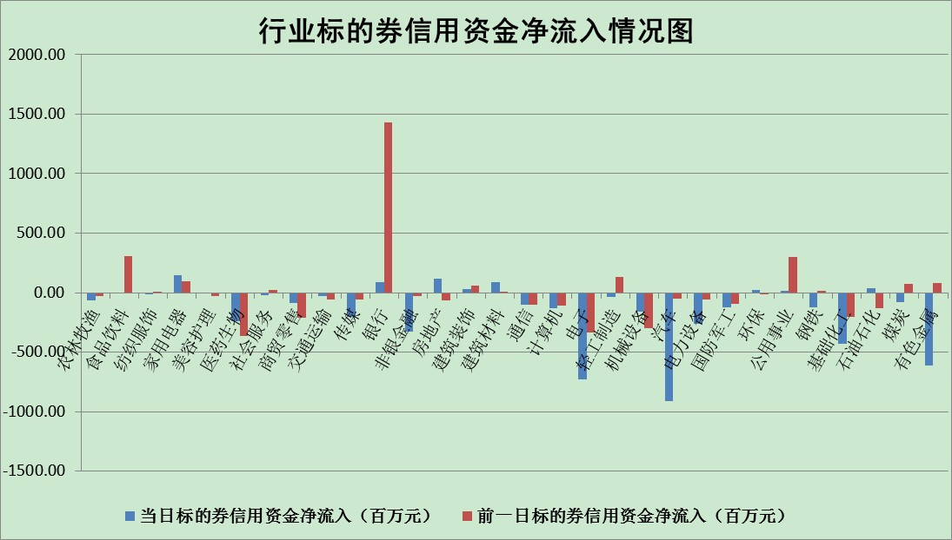

标的基金代码 | 标的基金简称 | 融资余额/市值(%) | 融资余额增幅(%) | 融资买入额/成交金额(%) | （融资余额净增额-融券余额净增额）/市值(‱) | 融券余额降幅(%) | ABS[（融资余额净增额-融券余额净增额）/市值净增额-1](%)
159902 | 华夏中小板ETF | 1.37 | -0.57 | 0.00 | 13.34 | 19.31 | 115.39
159915 | 易方达创业板ETF | 1.39 | 2.39 | 135221.77 | 4.73 | 2.39 | 102.31
159919 | 嘉实沪深300ETF | 5.14 | 0.04 | 1.18 | 1.69 | 9.54 | 101.13
159920 | 华夏恒生ETF | 108.63 | 0.01 | 54.81 | 1.55 | 1.32 | 100.96
159922 | 嘉实中证500ETF | 0.99 | -1.03 | 2.91 | 19.49 | 1.84 | 110.84
159925 | 南方沪深300ETF | 0.05 | -2.41 | 0.00 | -0.11 | 0.00 | 99.92
159928 | 消费ETF | 0.79 | -2.78 | 3.69 | -2.22 | 0.52 | 93.88
159934 | 易方达黄金ETF | 459.99 | -0.63 | 9.48 | -293.19 | 0.00 | 378.57
159939 | 全指信息技术ETF | 0.65 | -1.14 | 14.61 | -0.74 | 0.00 | 99.39
159940 | 全指金融地产ETF | 0.34 | 10.20 | 0.42 | 3.14 | 0.00 | 102.20
159995 | 半导体芯片ETF | 2.10 | -3.46 | 194.85 | -6.97 | 2.71 | 91.76
159997 | 天弘中证电子ETF | 2.42 | -6.33 | 0.97 | -20.98 | -109.09 | 71.22
159998 | 天弘中证计算机主题ETF | 0.20 | 7.00 | 0.06 | 1.29 | 0.00 | 100.83
510050 | 华夏上证50ETF | 11.84 | 0.14 | 157.41 | 2.93 | 5.34 | 100.76
510180 | 华安上证180ETF | 0.47 | 0.75 | 5.75 | 0.49 | 13.91 | 100.34
510880 | 华泰柏瑞红利ETF | 0.22 | 2.85 | 1.18 | 1.10 | 33.55 | 101.80
510900 | 易方达恒生H股ETF | 142.55 | -0.05 | 9.69 | -7.59 | 0.00 | 95.63
511010 | 5年期国债ETF | 0.00 | 0.00 | 0.00 | 0.00 | 0.00 | 100.00
511380 | 可转债及可交换债券ETF | 50.26 | 1.92 | 1.42 | 94.66 | 0.00 | 306.55
512000 | 全指证券ETF | 7.81 | 1.60 | 39.84 | 12.88 | 1.11 | 109.01
512010 | 沪深300医药卫生ETF | 4.03 | -2.91 | 27.80 | -9.02 | 18.82 | 96.09
512070 | 沪深300非银ETF | 3.23 | 3.75 | 37.34 | 7.83 | -44.77 | 106.66
512400 | 南方中证申万有色金属ETF | 0.94 | -3.03 | 0.69 | -1.67 | 1.60 | 98.98
512580 | 广发中证环保产业ETF | 0.49 | 2.63 | 0.96 | 1.77 | 1.43 | 101.00
512660 | 国泰中证军工ETF | 2.78 | 0.73 | 25.68 | 7.38 | 9.71 | 105.36
512800 | 华宝中证银行ETF | 11.48 | 0.39 | 2.49 | 2.32 | -35.22 | 104.56
512980 | 广发中证传媒ETF | 1.73 | 1.20 | 49.29 | 2.07 | 0.81 | 100.93
515030 | 华夏中证新能源汽车ETF | 1.49 | -2.83 | 30.37 | -3.53 | 1.91 | 98.05
515050 | 华夏中证5G通信主题ETF | 1.74 | -2.32 | 254.37 | -4.36 | -4.09 | 129.93
515070 | 华夏中证人工智能ETF | 1.28 | -0.08 | 0.13 | -0.10 | 0.00 | 99.92
标的股票比较指标 |  | 融资余额/流通A股市值(%) | 融资余额增幅(%) | 融资买入额/成交金额(%) | （融资余额净增额-融券余额净增额）/流通A股市值(‱) | 融券余额降幅(%) | ABS[（融资余额净增额-融券余额净增额）/流通A股市值净增额-1](%)
前十名标的个股 |  | 仁东控股 | 星宇股份 | 晨鸣纸业 | 朗特智能 | 昂立教育 | 雄韬股份
 |  | 数码科技 | 朗特智能 | 皖通高速 | 云涌科技 | 美邦服饰 | 佳华科技
 |  | 中体产业 | 先惠技术 | 王府井 | 先惠技术 | 冠豪高新 | 苏盐井神
 |  | 尖峰集团 | 新宝股份 | 有方科技 | 有方科技 | 保变电气 | 松原股份
 |  | 景兴纸业 | 云涌科技 | 莫高股份 | 大立科技 | 锋尚文化 | 大恒科技
 |  | 蒙草生态 | 皖通高速 | 新湖中宝 | 全柴动力 | 三江购物 | 新疆众和
 |  | 全柴动力 | 杭州银行 | 中贝通信 | 万胜智能 | 宝莫股份 | 南京熊猫
 |  | 神州泰岳 | 傲农生物 | 长江通信 | 中通国脉 | 四川成渝 | 爱美客
 |  | 科蓝软件 | 伟明环保 | 中通国脉 | 波导股份 | 健民集团 | 中视传媒
 |  | 银江股份 | 天宜上佳 | 景兴纸业 | 利扬芯片 | 智光电气 | 道恩股份
后十名标的个股 |  | 广田集团 | 上海雅仕 | 风范股份 | 上海雅仕 | 天玑科技 | 宝新能源
 |  | 延安必康 | 绝味食品 | 赣能股份 | 海融科技 | 首航高科 | 绿的谐波
 |  | 曙光股份 | 拓普集团 | 华业香料 | 长虹华意 | 嘉必优 | 上海雅仕
 |  | 龙净环保 | 美畅股份 | 广田集团 | 兴民智通 | 金杯汽车 | 九芝堂
 |  | 中嘉博创 | 江丰电子 | 延安必康 | 江丰电子 | 富奥股份 | 节能风电
 |  | 泰禾集团 | 海融科技 | 曙光股份 | 中成股份 | 金固股份 | 全柴动力
 |  | 苏宁易购 | 国电电力 | 龙净环保 | 尖峰集团 | 大立科技 | 东方集团
 |  | 中信国安 | 徐家汇 | 中嘉博创 | 徐家汇 | 华铁股份 | 朗特智能
 |  | 台海核电 | 四方股份 | 泰禾集团 | 豆神教育 | 大众交通 | 国际实业
 |  | 当代文体 | 欧派家居 | 苏宁易购 | 上海凯宝 | 亚通股份 | 龙大肉食
说明：1.以上普通交易数据和信用交易数据皆以交易日收盘后数据为基准；2.上述标的证券总数据只计算标的证券市场总数据，不包括从标的证券中调出去标的证券数据，所以与交易所公布的总值略有不同； 3.上述行业采用申万一级行业分类；4.以上标的基金和标的个股中比较的6个指标值中：前5个（从左至右）为正向指标，值越大排名越靠前；第6个为逆向指标，值越小，排名越靠前；5.第6个指标中ABS[]表示求绝对值，其主要用于考量信用资金相对净流入对股价相对净变化的贡献程度；6.数据来源：wind，交易所。

